상품제안서
크리스탈 트라이탄 쉐이커 보틀 500ml (냉온가능) | 상품코드: S23933

 |  |  |  |  |  |  | 02-713-8555 | www.synergygift.co.kr
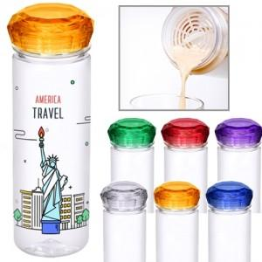

【상세/제작정보】

【인쇄/포장옵션】 | 실크 / 포장지포장

【공급단가】 | 수량 | 200~ | 500~ | 1,000~ | 3,000~ | 5,000~
*VAT별도 | 단가 | 3,220원 | 3,100원 | 2,990원 | 2,870원 | 2,760원

【상품 URL】 | https://www.synergygift.co.kr:443/src/goods_detail.php?gdno=23933

